Лист1
T/R | Nomi | Xarakteristikasi | Birligi | Soni | Foto
1 | Реле в сборе Finder с 2-мя перекидными контактами =24В DC, 8А, | Характеристика контактов Контактная группа (конфигурация) 2 перекидных контакта (DPDT) Номинальный ток / максимальный пиковый ток, A 8 Номинальное напряжение / максимальное напряжение на переключение (В) для переменного тока 250 / 400 Номинальная нагрузка для AC, BA 2,000 Номинальная нагрузка для AC 15 (230 В переменного тока), BA 400 Допустимая мощность однофазного двигателя (230 В переменного тока), кВт 0,3 Отключающая способность DC1: 220 В, A 8 Минимальная нагрузка на переключение, мВт (В/мА) 300 (5/5) Стандартный материал контакта AgNi Характеристика обмотки Номинальное напряжение (Un), (В) переменного тока (50/60 Гц) 24 Номинальное напряжение (Un), (В) постоянного тока 24 Номинальная мощность при переменном / постоянном токе высокой чувствительности при постоянном токе ВА (50 Гц)/Вт / Вт 1,2 / 0,65 / 0,5 Рабочий диапазон при переменном токе (0,8…1,1) Un Постоянный ток / чувствительность при постоянном токе (0,73…1,5) Un / (0,73…1,75) Un Напряжение удержания, AC/DC 0,8 Un /0,4 Un Напряжение отключения, AC/DC 0,2 Un /0,1 Un | dona | 250 | 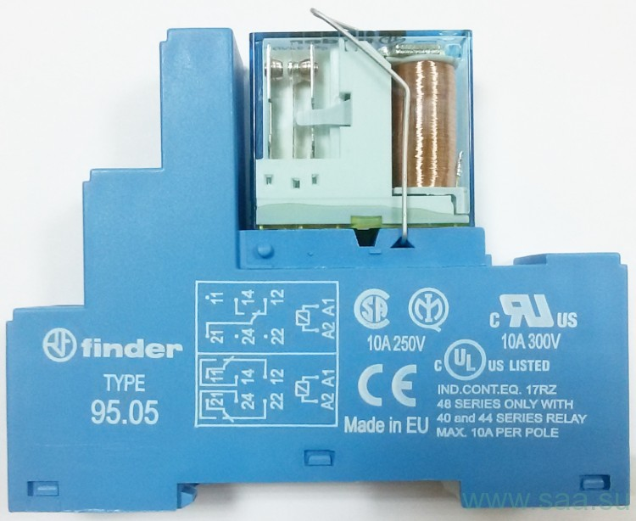
2 | Реле в сборе Finder с 2-мя перекидными контактами =110В DC, 8А, | Характеристика контактов Контактная группа (конфигурация) 2 перекидных контакта (DPDT) Номинальный ток / максимальный пиковый ток, A 8 Номинальное напряжение / максимальное напряжение на переключение (В) для переменного тока 250 / 400 Номинальная нагрузка для AC, BA 2,000 Номинальная нагрузка для AC 15 (230 В переменного тока), BA 400 Допустимая мощность однофазного двигателя (230 В переменного тока), кВт 0,3 Отключающая способность DC1: 220 В, A 8 Минимальная нагрузка на переключение, мВт (В/мА) 300 (5/5) Стандартный материал контакта AgNi Характеристика обмотки Номинальное напряжение (Un), (В) переменного тока (50/60 Гц) 110 Номинальное напряжение (Un), (В) постоянного тока 110 Номинальная мощность при переменном / постоянном токе высокой чувствительности при постоянном токе ВА (50 Гц)/Вт / Вт 1,2 / 0,65 / 0,5 Рабочий диапазон при переменном токе (0,8…1,1) Un Постоянный ток / чувствительность при постоянном токе (0,73…1,5) Un / (0,73…1,75) Un Напряжение удержания, AC/DC 0,8 Un /0,4 Un Напряжение отключения, AC/DC 0,2 Un /0,1 Un | dona | 300

